はじめに
※これまで使用していた様式３号および様式６号伝票は、統一した様式に変更しました。
請求伝票 Ver 2.0 2023年10月1日 改訂
はじめに
1 | 請求書には必ず、社印を押印してください。
2 | 本伝票はOCRで処理しますので、汚したりしないでください。
3 | 手書きの項目がある場合は、OCRが読み取りやすいように丁寧に記入してください。
4 | 手書き訂正する場合は、取り消し線の上に社印を押印してください。
5 | 10万円以上の什器、機器がある場合には選択をお願いいたします。
 | 不明な場合は空欄でかまいません。

使い方
1 | 納品先および御社の基本情報を「基本情報」シートに入力してください。
2 | 納品・請求情報を「納品・請求入力シート」に入力してください。
3 | 請求書シートを印刷して社印を押印の上、担当者へお渡しください。

その他
 | 計算式や各種設定を保護するために、パスワードがかかっていますのでご了承ください。
 | 印刷の余白設定は、出来るだけ変更なさらないようにお願いいたします。

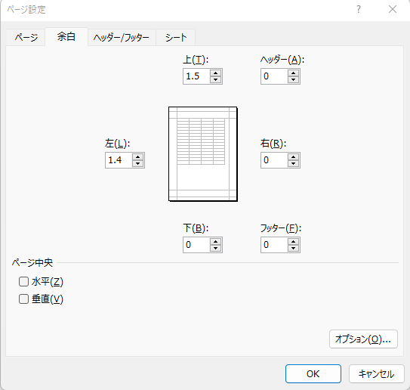

納品・請求情報入力シート
請求情報入力シート

学校法人 東京薬科大学 |  |  |  |  |  |  | 白抜きのセルに入力してください。 伝票Noは必ず入力してください（御社の指定Noとなります）。
納入場所
 |  |  |  | 教室・研究室
 |  |  |  | 様

 |  |  | 請求年月日は必ず入力してください
 | 請求年月日 |  |  |  | 入力例：2023/11/6 |  |  |  |  | 伝票No |  | 伝票Noは必ず入力してください
 | 取引日付 | 品名・型 |  |  |  | 軽減税率 非課税 | 数量 | 単価 | 税率 | 金額(税抜） | 摘要
 |  |  |  |  |  |  |  |  |  |  |  | (発注日） | （調達システムによる注文番号） |  | 品名・型 |  | 数量 | 単価 | 金額 | 摘要
 |  |  |  |  |  |  |  |  |  |  |  |  |  |  |  |  |  |  |  |  | (発注日） | （調達システムによる注文番号）
 |  |  |  |  |  |  |  |  |  |  |  |  |  | 1 | Potassium nitrate 7757-79-1 内容量 1本(500g) |  | 3 | 1,090 | 3,270 |  | 2019-12-01 | T19000077
 |  |  |  |  |  |  |  |  |  |  |  |  |  | 2 | 水酸化ナトリウム ＡＢ薬工業 |  | 4 | 1,100 | 4,400 |  | 2019-12-01 | T19000077
 |  |  |  |  |  |  |  |  |  |  |  |  |  |  | CAS登録番号1310-72-93 1本（500ml）
 |  |  |  |  |  |  |  |  |  |  |  |  |  | 3 | 穴あきシリコンゴム（丸底フラスコ100mL） |  | 1 | 319 | 319 |  | 2019-12-11 | T19000081
 |  |  |  |  |  |  |  |  |  |  |  |  |  |  | 品名・型が１行に入りきらない場合は、２行に分けて入力してください。
 |  |  |  |  |  |  |  |  |  |  |  |  |  |  | その際、数量・単価等は最初の行に入力してください（上の例では２行目）
 |  |  |  |  |  |  |  |  |  |  |  |  |  |  | （調達システム注文番号）を入力してください。

 |  |  |  |  |  |  |  |  |  |  |  |  |  |  |  | 数量と単価は少数第１位まで入力することができます。
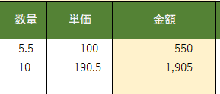

 |  |  |  |  |  | 税率区分 |  | 消費税 |  | 金額（税抜） | 税込金額
 |  |  |  |  |  | 端数処理方法 |  | 切捨て
 |  |  |  |  |  | 10％対象
 |  |  |  |  |  | 8%対象
 |  |  |  |  |  | 非課税

 |  | 一式10万円（税込）以上の什器・機器が本請求に |  |  |  |  |  |  | ←ある・ない 選択
 |  | 資産性のある物品については、別葉にてご請求をお願いいたします。

印刷用-請求書
 |  |  |  |  |  |  |  |  |  |  |  |  |  |  |  |  |  |  |  | 検収担当者

 |  |  |  |  |  | 請 求 書

 | 業者コード |  |  |  |  |  |  |  | 請求年月日は必ず入力してください
 |  |  |  |  |  | 請求年月日 |  |  |  |  |  |  |  |  |  | 伝票No.
学校法人 東京薬科大学 |  |  |  |  |  |  |  |  |  |  |  |  |  |  |  |  |  |  | 印
納入場所 |  |  |  |  |  |  |  |  |  | 会社名
 |  |  |  |  |  | 教室・課 |  |  |  | （T E L)
 |  |  |  |  |  |  |  | 様 |  | 住所
 |  |  |  |  |  |  |  |  |  | 登録番号 |  |  | T
 | 下記の一式10万円以上の什器・機器について保管する |  |  |  |  |  |  |  |  | 口座名義 (カナ）
 |  |  |  |  |  |  |  |  |  | 取引銀行
所属責任者 |  |  |  |  |  |  |  | 印
管 理 者 |  |  |  |  |  |  |  | 印

ご請求金額（税込）
¥0
下記のとおり請求致します
精 査
月日 |  | 品 名 ・ 型 |  |  |  |  |  |  |  |  | 税率 | 数量 |  | 単 価 | 金 額（税抜） |  |  | 摘 要

入 力

※は軽減税率対象 非は非課税取引 旧は旧税率です。
税率区分 |  | 消費税 |  |  | 金額（税抜） |  |  |  | 税込金額 |  |  |  |  |  | 小計 |  | 0
10%対象 |  |  |  |  |  |  |  |  |  |  |  |  |  |  | 消費税 |  | 0
8%対象 |  |  |  |  |  |  |  |  |  |  |  |  |  |  | 合計 |  | 0
0%対象

予 算 措 置 |  |  |  |  |  |  | 予算区分 | 教室・研究室等 |  |  |  |  |  | 事 務 |  |  |  | 教室・課の検収印
 |  |  |  |  |  |  |  | 1.教室予算 |  |  |  |  |  | １．教育・研究
 |  |  |  |  |  |  |  | 2.指定寄附 |  |  |  |  |  | 2．事務経費
 |  |  |  |  |  |  |  | 3.受託研究 |  |  |  |  |  | 3．法人・大学共通
起 案 番 号 |  |  |  |  |  |  |  | （ ） |  |  |  |  |  | 4．（ ）
／
 |  |  |  |  |  |  |  | 4．（ ）
登 録 票
事 務 処 理 欄
受付No
部 門 |  |  |  | 借 方 科 目
□ 100000 学校法人 |  |  |  | 教
部署No
□ 201000 薬学部
□ 202000 生命科学部 |  |  |  | 管
取 得
年月日
□ 203000 大学共通
□ 900000 部門共通 |  |  |  | 振 込 ・ 総 振

2023.10.1 |  |  | 伝票の控えは、各教室、研究室、課でコピーをとってください。

